C IV - LZ 2020 SH, Teil 5

Statistisches Amt
für Hamburg und Schleswig-Holstein

 | STATISTISCHE BERICHTE
 | Kennziffer: C IV - LZ 2020 SH, Teil 5 Verfahren der Viehhaltung und Wirtschaftsdünger

 | Verfahren der Viehhaltung
 | und Wirtschaftsdünger in
 | Schleswig-Holstein 2020

 | endgültiges Ergebnis der Landwirtschaftszählung

 | Herausgegeben am: 4. November 2022

Abb. 1 a+b
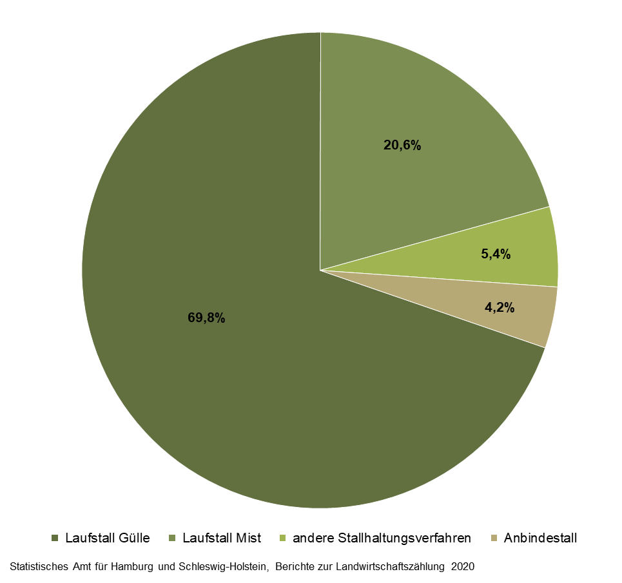
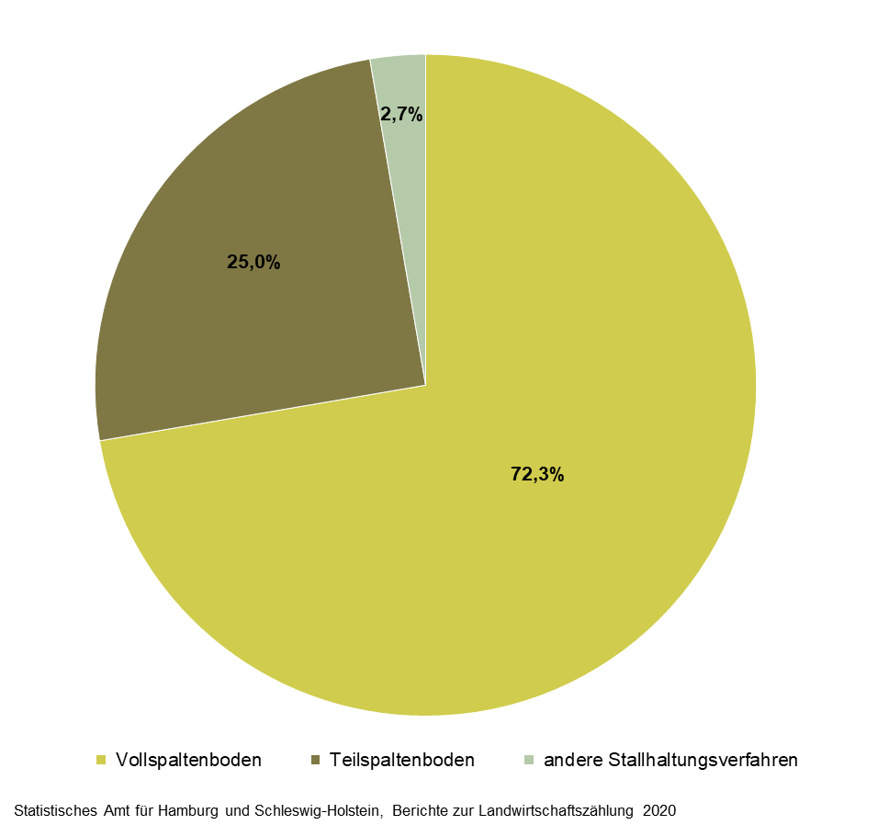
Abb. 1a Landwirtschaftliche Betriebe in Schleswig-Holstein mit Stallhaltungsplätzen (ohne ganzjährige Freilandhaltung) für Rinder insgesamt am 1. März 2020 nach Haltungsverfahren | Abb. 1b Landwirtschaftliche Betriebe in Schleswig-Holstein mit Stallhaltungsplätzen (ohne ganzjährige Freilandhaltung) für Schweine insgesamt am 1. März 2020 nach Haltungsverfahren und Art der Stallbelüftung
– in Prozent – | – in Prozent –

Abb. 2
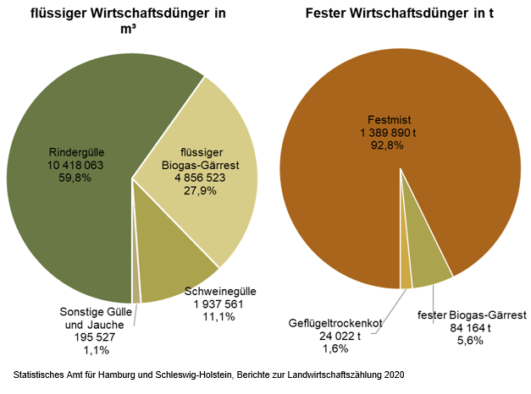
Abb. 2 Wirtschaftsdüngerausbringung in Schleswig-Holstein in einem 12-monatigen Zeitraum in 2019/20 nach Wirtschaftsdüngerarten
– in Prozent –

Abb. 3
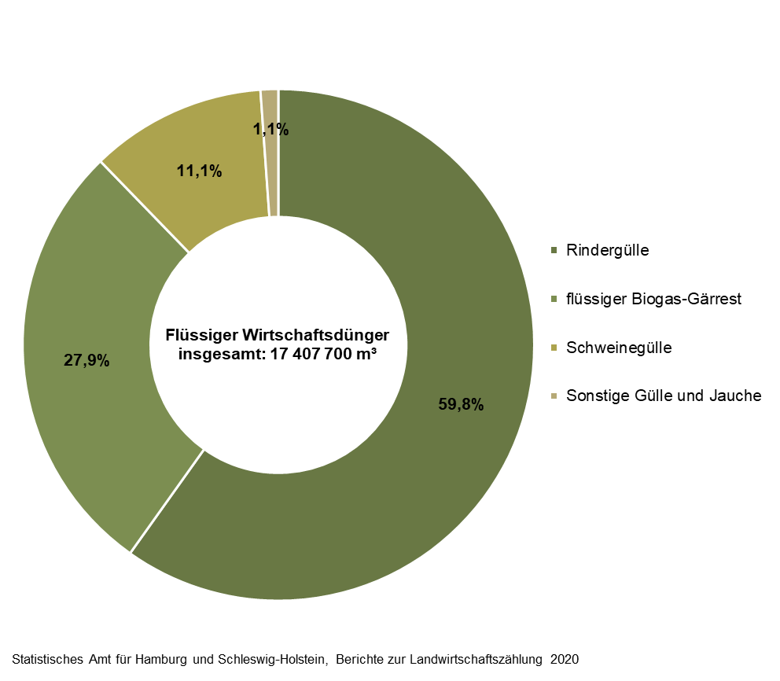
Abb. 3 Anteile flüssiger Wirtschaftsdüngerarten in Schleswig-Holstein, die in einem 12-monatigen Zeitraum in 2019/20 auf Ackerland oder Dauergrünland ausgebracht wurden
– in m³ –

Abb. 4
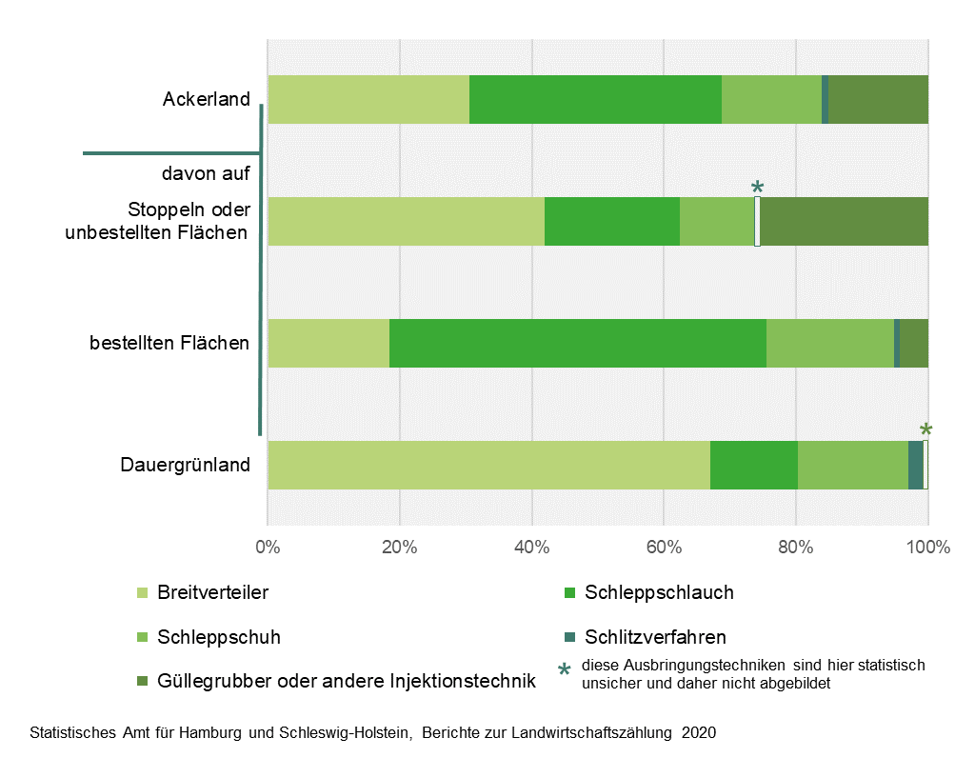
Abb. 4 Ausgebrachte Menge an flüssigem Wirtschaftsdünger in Schleswig-Holstein in einem 12-monatigen Zeitraum in 2019/20 nach Ausbringungstechniken auf Dauergrünland und Ackerland
– in Prozent –

